138
２２ 一般会計歳入歳出予算 （令和６年度）

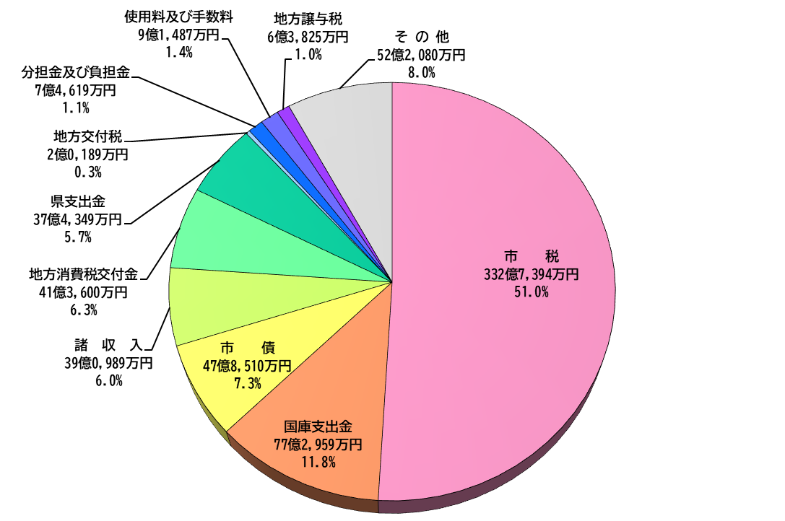
 | 歳 入
 | 653億円

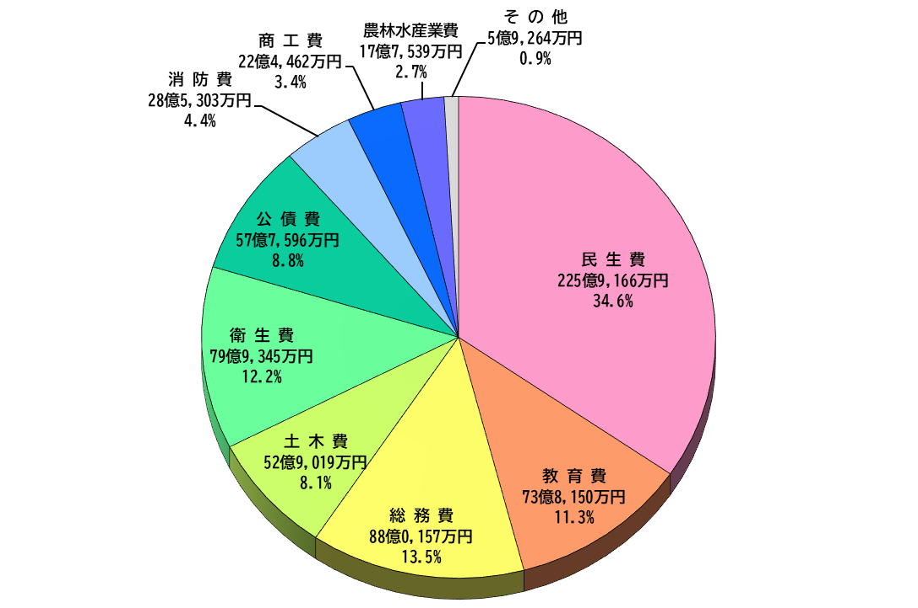
 | 歳 出
 | 653億円

